操作
コネクトシティ_仕様書_プレイヤー

仕様書：操作

トップページ
 | Xboxコントローラー操作
リソース

操作
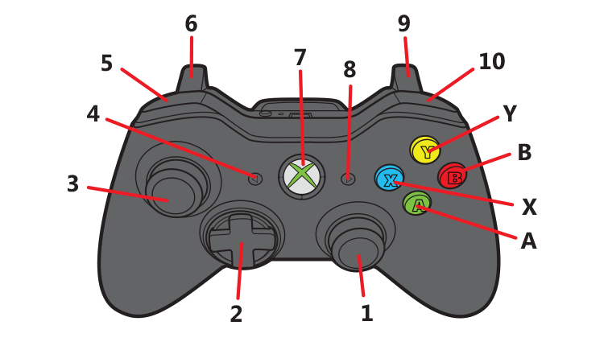
状態

 |  | 名前 | 操作名称 | 説明 | 入力（上図）
 |  | 決定 | B | メニューの選択時 | B
 |  | キャンセル | A | メニューの選択時/ポーズ画面の選択時/遊び方表画面選択時 | A
 |  | 選択 | 十字 | メニューの選択時 | ２・３
 |  | 左選択 | LB | セレクトシーンでのステージ選択時 | 5
 |  | 右選択 | RB | セレクトシーンでのステージ選択時 | 10
 |  | 移動 | 十字 | プレイヤーの移動 | 2
 |  | 戻る | Y | 長押しする事でゲームシーンからセレクトシーンへ遷移 | Y
 |  | 遊び方表 | X | 長押しする事で遊び方表を表示 | X
 |  | ジャンプ | B | プレイヤーのジャンプ | B
 |  | 空間操作(左画面) | スティック | 画面左側に存在するブロックを操作 | 3
 |  | 空間操作(右画面) | スティック | 画面右側に存在するブロックを操作 | 1
 |  | 操作領域の外観表示/非表示 | RB | 左空間・右空間の区分けする外観を表示/非表示 | 10

 |  | キーボード 操作

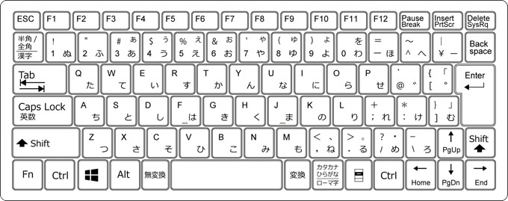

 |  | 名前 | 操作名称 | 説明 | ー
 |  | 決定 | スペース | メニューの選択時
 |  | キャンセル | バックスペース | メニューの選択時/ポーズ画面の選択時/遊び方表画面選択時
 |  | 選択 | ←↑→↓ | メニューの選択時
 |  | 移動 | A/D | プレイヤーの移動
 |  | 戻る | H | 長押しする事でゲームシーンからセレクトシーンへ遷移
 |  | 遊び方表 | G | 長押しする事で遊び方表を表示
 |  | ジャンプ | スペース | プレイヤーのジャンプ
 |  | 空間操作(左画面) | Rキー + 2/Q/W/Eキー | 画面左側に存在するブロックを操作(Rキー押しながら2/Q/W/Eで操作)
 |  | 空間操作(右画面) | Uキー + 9/I/O/Pキー | 画面右側に存在するブロックを操作(Uキー押しながら9/I/O/Pで操作)
 |  | 操作領域の外観表示/非表示 | F | 左空間・右空間の区分けする外観を非表示

状態
コネクトシティ_仕様書_プレイヤー

仕様書：状態

トップページ
 | プレイヤーの概要
リソース

・今作の主人公、プレイヤーキャラ。壊れかけのロボットを想定
・空間操作を利用する事でブロックを操作する事が可能
・ブロックで圧死すると破壊される
・
・
・
操作
 | 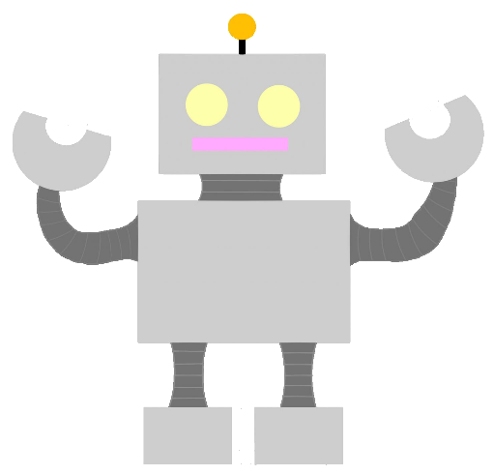
状態

 | 移動

 | 実施項目リスト | 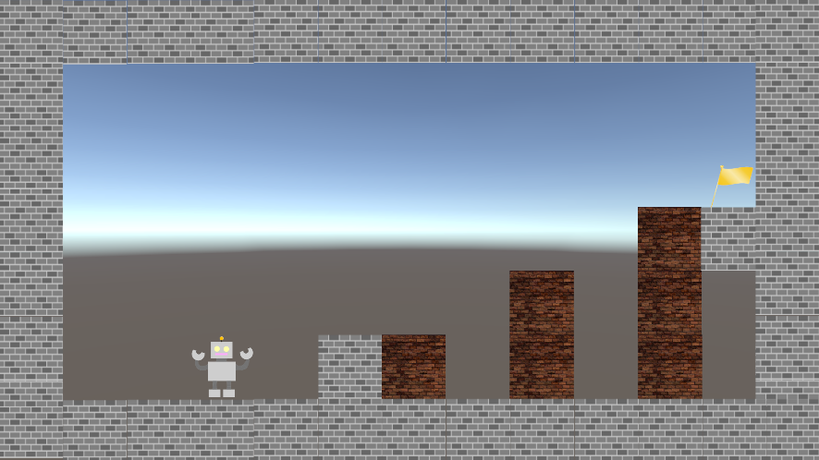
 | ・プレイヤーの移動は左右のみ移動。奥行きに移動する事はできない
 | ・移動速度は(要調整)
 | ・ロボットは歩行アニメーションを行っている
 | ・
 | ・
 | ・
 | ・

 | ジャンプ

 | 実施項目リスト | 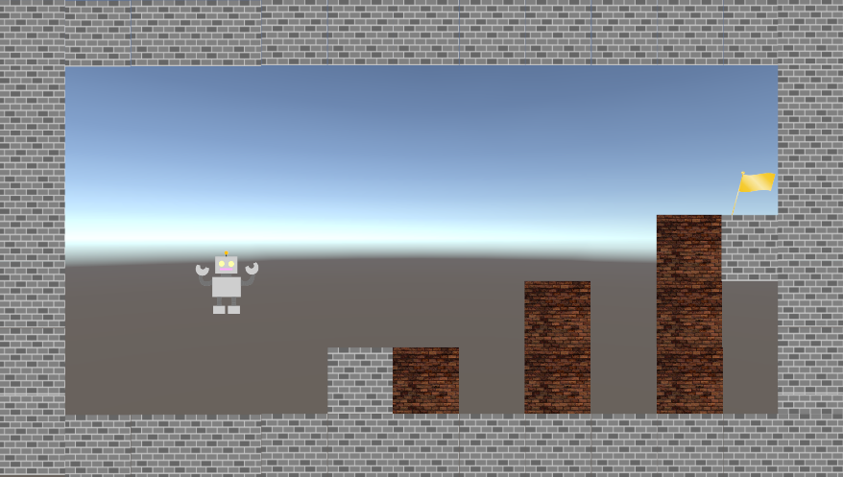
 | ・「コントローラーのBボタン」又は「キーボードのSPACEキー」で押下でジャンプを行う
 | ・ボタンを押した時間によって、ジャンプの高さを変化するか？（要検討）
 | ・ジャンプの高さは最大ブロック1.5個分(要調整)

 | 空中移動

 | 実施項目リスト | 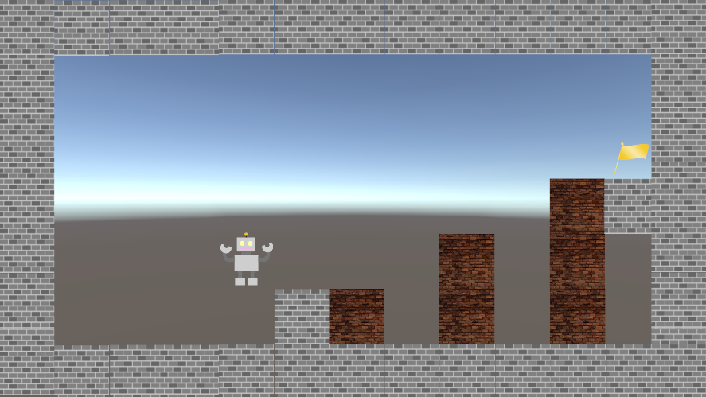
 | ・「スティック、十字キー」又は「キーボードのW/A/S/D」で空中にいる時に方向転換を行う
 | ・
 | ・
 | ・
 | ・

 | 空間操作_外観

 | 実施項目リスト | 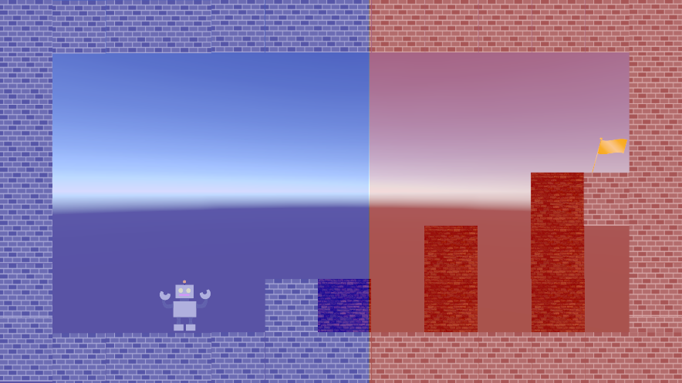
 | ・左空間・右空間を区分けする外観を実装
 | ・「RBボタン」又は「キーボードのR」を押下すると外観を表示
 | ・外観表示状態で「RBボタン」又は「キーボードのR」を押下で外観が非表示
 | ・外観は青と赤の背景で実施。透明度は30%(要調整)

 | 空間操作_上下_初動

 | 実施項目リスト | 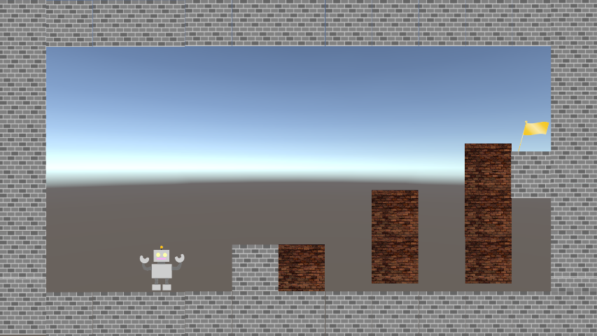
 | ・コントローラー：左 or 右のスティックを上 or 下に倒す。(上へ倒すと 上方向・下へ倒すと下方向に指定)
 | ・キーボード(左画面)：FとW or Sキー押下。(Wキー押下 左画面上方向・Sキー押下 左画面下方向に指定)
 | ・キーボード(右画面)：JとO or Lキー押下。(Oキー押下 右画面上方向・Lキー押下 右画面下方向に指定)
 | ・初動は高さ ブロック 0.3個分 浮く or 降下
 | ・長押ししても初動フェーズから2秒間(要調整)は移動フェーズに移行しない
 | ・空間操作の初動フェーズ時、プレイヤーは移動可能
 | ・初動フェーズ時は左右の初動に変更する事が可能

 | 空間操作_上下_移動

 | 実施項目リスト | 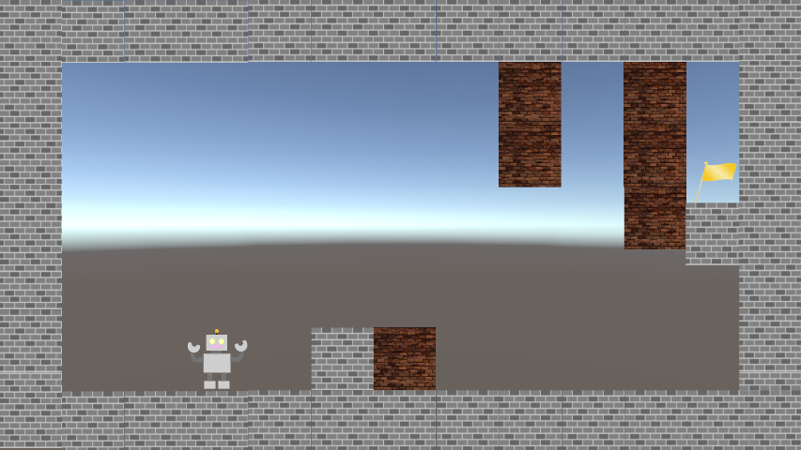
 | ・コントローラー：左 or 右のスティックを上 or 下に倒す。(上へ倒すと 上方向・下へ倒すと下方向へ移動)
 | ・キーボード(左画面)：FとW or Sキー押下。(Wキー押下 左画面上方向・Sキー押下 左画面下方向に移動)
 | ・キーボード(右画面)：JとO or Lキー押下。(Oキー押下 右画面上方向・Lキー押下 右画面下方向に指定)
 | ・初動フェーズから2秒間以降に操作を行うと移動フェーズに移行
 | ・床から天井 or 天井から床にたどり着くまで2秒(要調整)
 | ・移動速度は「DOTween」で設定
 | ・移動フェーズ時、床 or 天井まで到達していない場合、上下左右に方向を変更する事が可能
 | ・上下左右に変更した場合でも、移動フェーズは継続となる

 | 空間操作_左右_初動

 | 実施項目リスト | 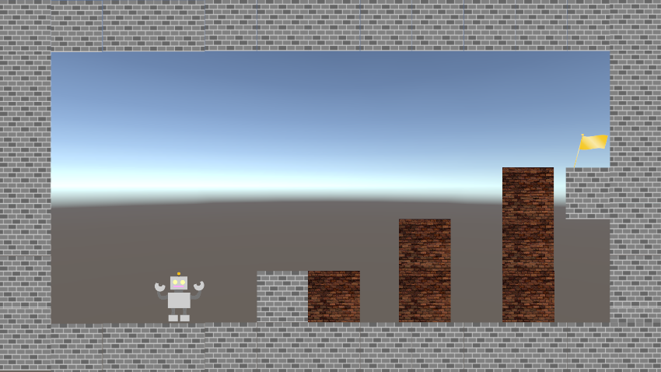
 | ・コントローラー：左 or 右のスティックを左 or 右に倒す。(左へ倒すと 左方向・右へ倒すと右方向に指定)
 | ・キーボード(左画面)：FとA or Dキー押下。(Aキー押下 左画面左方向・Dキー押下 左画面右方向に指定)
 | ・キーボード(右画面)：JとK or +キー押下。(Kキー押下 右画面左方向・+キー押下 右画面右方向に指定)
 | ・初動は高さ ブロック 0.3個分 移動
 | ・長押ししても初動フェーズから2秒間(要調整)は移動フェーズに移行しない
 | ・空間操作の初動フェーズ時、プレイヤーは移動可能
 | ・初動フェーズ時は上下の初動に変更する事が可能

 | 空間操作_左右_移動

 | 実施項目リスト | 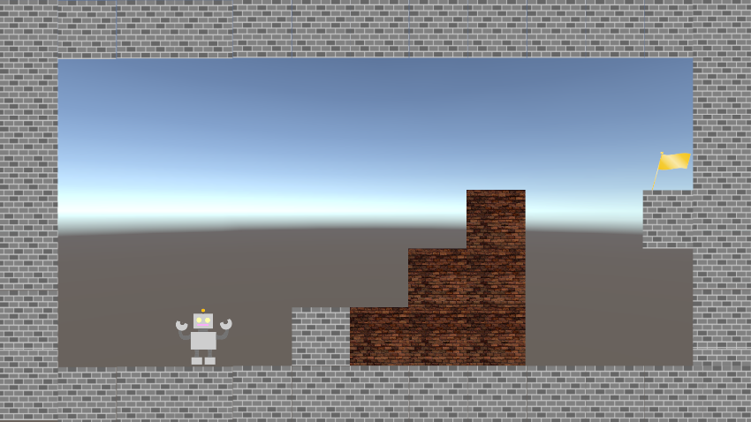
 | ・コントローラー：左 or 右のスティックを左 or 右に倒す。(左へ倒すと 左方向・右へ倒すと右方向に指定)
 | ・キーボード(左画面)：FとA or Dキー押下。(Aキー押下 左画面左方向・Dキー押下 左画面右方向に指定)
 | ・キーボード(右画面)：JとK or +キー押下。(Kキー押下 右画面左方向・+キー押下 右画面右方向に指定)
 | ・初動フェーズから2秒間以降に操作を行うと移動フェーズに移行
 | ・左端から右端にたどり着くまで4秒(要調整)
 | ・移動速度は「DOTween」で設定
 | ・移動フェーズ時、右壁 or 左まで到達していない場合、上下左右に方向を変更する事が可能。
 | ・上下左右に変更した場合でも、移動フェーズは継続となる

